Exported Projects
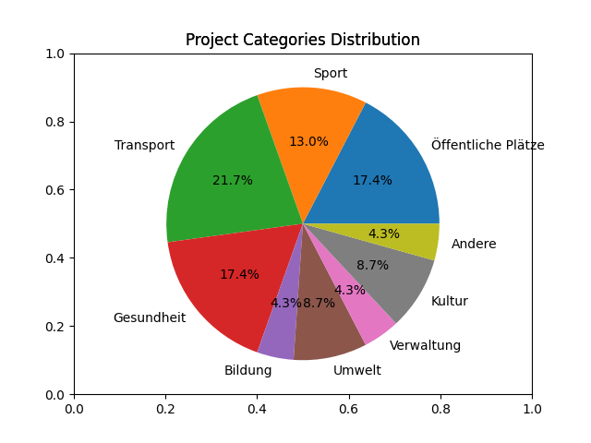
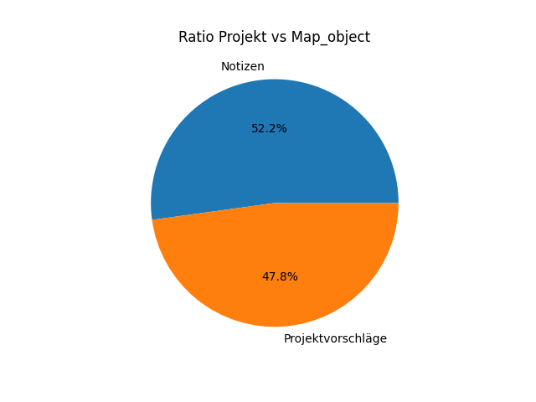
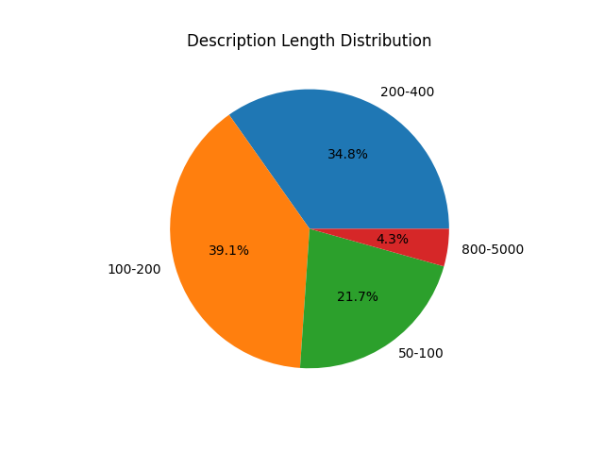
ID | Kategorie | Titel | Beschreibung | Vorteile | Datum | Markierter Standort | Author | Bild | Privat markiert | Ausgewählt | View Count | P Reports | Upvotes | Downvotes
1 | Öffentliche Plätze | Alten Spielplatz erneuen | Der alte Spielplatz im Stadtpark ist schon etwas heruntergekommen. Es wäre sinnvoll, einige Installationen zu erneuern (z.B. Schaukeln, Karusell) oder überhaupt die eine oder andere neue Attraktion zu errichten - die Kinder würden sich freuen. | Ein besserer Spielplatz in der Stadt für unsere Kinder. | 2024-01-12 18:34:02 | 48.406628217526446,15.596978148632386 | 1 | cropped-1705410546636.jpg | FALSE | FALSE | 6 | 0 | 1 | 0
2 | Öffentliche Plätze | Mehr Markttage bitte | Der Bauernmarkt hat bekanntlich nur am Samstagvormittag offen. Einige wünschen sich aber auch einen oder vielleicht sogar mehrere zusätzliche Tage zum Einkaufen am Markt. Auch die Öffnungszeiten können überdenkt werden. Das erweiterete Angebot wird auch bestimmt gut angenommen werden. | Mehr Möglichkeiten, Obst, Gemüse und andere Schmankeln regional einzukaufen. | 2024-01-12 18:41:24 | 48.4114002197786,15.599952179923742 | 1 | cropped-1709048072818.jpg | FALSE | FALSE | 12 | 0 | 1 | 1
3 | Sport | Verbesserungen am Radweg | Der Radweg entlang des Flusses hat mittlerweile einige Schäden durch Wurzeln nahestehender Bäume. Außerdem ist er zwischendurch durch die Straße unterbrochen - auch das sollte für eine verbesserte Sicherheit behoben werden. | Der Radweg wird sicherer und angenehmer zu befahren, vor allem für Kinder. | 2024-01-12 18:47:16 | 48.400403343800946,15.579311321073867 | 1 | cropped-00235735669304345436.jpg | TRUE | FALSE | 4 | 0 | 0 | 0
4 | Transport | Zu wenige Parkplätze in der Innenstadt | Leider sind die paar wenigen Parkplätze immer belegt, sodass ich oft auch als Anwohner keinen Platz finde. Es wäre gut, die Regelungen fürs Parken zu überarbeiten und die Parkplätze nur für Anwohner zu vergeben. | Gesicherte Autostellplätze für die Anwohner. | 2024-01-12 18:52:29 | 48.40768129470201,15.596291026774496 | 1 | cropped-1705924254619.jpg | FALSE | FALSE | 6 | 0 | 1 | 0
6 | Sport | Sportplatz ernueuern | Der Sportplatz gehört von Grund auf erneuert, alles ist alt und marod. | Schulklassen zum Turnen und Sportvereine für sehr von einem neuen, modernen Platz profitieren. | 2024-01-12 19:06:10 | 48.4054718440058,15.605706324109194 | 1 | cropped-54330418508336896590.jpg | FALSE | TRUE | 6 | 0 | 0 | 1
7 | Transport | Besserer Busfahrplan | Vor allem die wichtigsten Buslinien (1, 2 und 5) sollten in dichteren Intervallen fahren - zumindest alle 30 Minuten. Außerdem solten auch nach 20 Uhr noch Busse fahren. | Vor allem für die vielen Studenten und jungen Menschen wäre das ein Vorteil, aber auch alle anderen, die mit dem Bus in die Arbeit fahren. | 2024-01-12 19:18:22 | 48.41224055679706,15.60495130128018 | 1 | cropped-1709051079525.jpg | TRUE | FALSE | 11 | 0 | 1 | 1
8 | Öffentliche Plätze | Bahnhofsvorplatz unsicher | Am Bahnhofsvorplatz sind häufig, vor allem am Abend, Betrunkene und verhaltensauffällige Leute unterwegs. Ich fühle dort nicht immer sicher. Vielleicht braucht es mehr Sicherheitspersonal oder ein Alkoholverbot rund um den Bahnhof. | Der Bahnhof soll sicherer und auch ein angenehmerer Ort zum Warten werden. Gerade am Abend ist es oft nicht angenehm dort. | 2024-01-12 19:30:35 | 48.40926337335804,15.604708562841669 | 1 | cropped-45653384914373200164.jpg | FALSE | FALSE | 5 | 0 | 1 | 0
9 | Gesundheit | Keine Plätze im Pflegeheim | Ich bin sicher nicht alleine damit, für meine Mutter, die nicht mehr nalleine leben kann, keinen Platz in der näheren Umgebung zu finden. Die Plätze werden aber dringend benötigt. Ich hoffe, wir könne nein Lösung finden. | Alte Menschen und alle Angehörige, die mit der Pflege überfordert sind. | 2024-01-12 19:37:53 | 48.411392875670366,15.61292928192781 | 1 | cropped-51550415069287437330.jpg | FALSE | FALSE | 7 | 0 | 2 | 0
10 | Bildung | Volksschule neuer Garten | Die Volksschule sollte die Wiese dahinter als Garten dazubekommen. Die Wise ist momtentan sowieso ungenutzt. Das wäre super für die Kinder in der Pause. | Schönere Pausen und besserer Turnunterricht für die Volksschulkinder, bessere Nutzung für die Wiese. | 2024-01-12 19:47:19 | 48.411347253155945,15.604160514062153 | 1 | cropped-50106647535760397955.jpg | TRUE | TRUE | 6 | 0 | 2 | 0
11 | Transport | Neue Tiefgarage | Testing how this overwriting worksfgf | Testing how this overwriting works | 2024-01-13 09:18:25 | 48.4152141166829,15.604580248702835 | 1 | cropped-1709051216936.jpg | FALSE | FALSE | 8 | 0 | 1 | 1
12 | Transport | User Generated Marker | In dieser Gegend gibt es leider keine Buslinie. | Default public benefit description | 2024-01-17 17:04:46 | 48.403195076809354, 15.581531524658205 | 0 | default_image.jpg | FALSE | FALSE | 0 | 0 | 0 | 0
16 | Gesundheit | User Generated Marker | Hausarzt bitte nachbesetzen - leider gibt es schon seit einem Jahr keinen Arzt mehr in der Nähe. Könnte sich vielleicht jemand darum bemühen? | Default public benefit description | 2024-01-17 17:14:57 | 48.40835165604796, 15.613074302673342 | 0 | default_image.jpg | FALSE | FALSE | 0 | 0 | 0 | 0
17 | Gesundheit | User Generated Marker | Viel zu lange Wartezeiten im Krankenhaus | Default public benefit description | 2024-01-17 17:15:26 | 48.41185555241866, 15.615413188934328 | 0 | default_image.jpg | FALSE | FALSE | 0 | 0 | 0 | 0
18 | Gesundheit | User Generated Marker | Ein paar mehr Sitz- und Liegebänke im Kurpark wären nett - vor allem rund um die Kuranstalt | Default public benefit description | 2024-01-17 17:19:58 | 48.41595736821784, 15.589985847473146 | 0 | default_image.jpg | FALSE | FALSE | 0 | 0 | 0 | 0
19 | Umwelt | User Generated Marker | Wann kommt endlich die Renaturierung des Flussufers? | Default public benefit description | 2024-01-17 17:21:22 | 48.41013212136694, 15.612323284149172 | 0 | default_image.jpg | FALSE | FALSE | 0 | 0 | 0 | 0
20 | Sport | User Generated Marker | Ich wünsche mir das jährliche Radrennen zurück - bis vor ein paar Jahren gab es das noch. | Default public benefit description | 2024-01-17 17:23:44 | 48.419061994862304, 15.617752075195314 | 0 | default_image.jpg | FALSE | FALSE | 0 | 0 | 0 | 0
21 | Umwelt | User Generated Marker | Vor einiger Zeit wurden in der Allee alte Bäume umgeschnitten - hoffentlich werden die bald durch neue ersetzt | Default public benefit description | 2024-01-17 17:25:28 | 48.40202693927076, 15.580072402954103 | 0 | default_image.jpg | FALSE | FALSE | 0 | 0 | 0 | 0
22 | Verwaltung | User Generated Marker | Bitte um länger Öffnungszeiten im Rathaus - oder ein bis zwei Stunden am Samstag | Default public benefit description | 2024-01-17 17:26:55 | 48.41001817345367, 15.600779056549074 | 0 | default_image.jpg | FALSE | FALSE | 0 | 0 | 0 | 0
23 | Kultur | User Generated Marker | Ich würde mich über mehr Kunstinstallationen oder öffentlich ausgestellte Kunst freuen. | Default public benefit description | 2024-01-17 17:28:34 | 48.41081580348463, 15.599040985107424 | 0 | default_image.jpg | FALSE | FALSE | 0 | 0 | 0 | 0
24 | Kultur | User Generated Marker | Was wurde aus der wechselnden Austellung der Stadtgallerie? In letzter Zeit gibt es leider nur selten neue Austellungen. | Default public benefit description | 2024-01-17 17:29:48 | 48.40583041052556, 15.594685077667238 | 0 | default_image.jpg | FALSE | FALSE | 0 | 0 | 0 | 0
25 | Andere | User Generated Marker | Hier gibt es häufig viel Lärm abends - kann man dagegen vielleicht etwsa tun? | Default public benefit description | 2024-01-17 17:31:44 | 48.408038287700606, 15.601186752319338 | 0 | default_image.jpg | FALSE | FALSE | 0 | 0 | 0 | 0
80 | Öffentliche Plätze | Wir brauchen mehr Züge | Eine treffende Beschreibung | Eine treffende Beschreibung! | 2024-01-22 14:01:33 | 48.40761986672636,15.596143375203608 | 1 | cropped-1706628678299.jpg | FALSE | FALSE | 4 | 0 | 1 | 0
81 | Transport | Notiz | test test test test | - | 2024-02-27 16:04:33 | 48.40567371882541, 15.613288879394533 | 1 | keinbild.jpg | FALSE | FALSE | 0 | 0 | 0 | 0

